Sheet1 (2)
连云港绿化工程有限公司11月份五金类物资采购报价单

拟采购计划（申购单位填写） |  |  |  |  |  |  |  |  | （实际采购情况）采购单位填写
序号 | 物品 名称 | 规格 型号 | 单位 | 数量 | 控制单价（元） | 控制总价 （元） | 单价（含运费、增值税专票）（元） | 总价（含运费、增值税专票） （元) | 备注 | 单位 | 联系人电话
1 | 冲击钻 | 博士 | 套 | 1 | 1000 | 1000 |  |  |  | 裕达 | 毛舒舒18961338911
2 | 割草镰刀 |  | 把 | 1 | 30 | 30
3 | 结构胶 | 黑色 | 个 | 20 | 10 | 200 |  |  |  | 养殖 | 朱文波 15961372231
4 | 结构胶枪 |  | 把 | 1 | 20 | 20
5 | 泡沫胶 |  | 瓶 | 10 | 10 | 100
6 | 玻璃胶 | 白色 | 支 | 2 | 10 | 20
7 | 玻璃胶 | 透明 | 支 | 2 | 10 | 20
8 | 箱式房铁皮 | 1.2米宽，长2.97米厚度1mm | 块 | 6 | 120 | 720
9 | 追尾丝 | 1cm | 公斤 | 1 | 18 | 18
10 | 追尾丝 | 2cm | 公斤 | 1 | 18 | 18
11 | 追尾丝 | 7cm | 公斤 | 1 | 18 | 18
12 | 验电笔 |  | 支 | 2 | 30 | 60
13 | 电工刀 |  | 把 | 1 | 10 | 10
14 | 老虎钳 |  | 把 | 1 | 25 | 25
15 | 电工螺丝刀 | 十字 | 把 | 1 | 10 | 10
16 | 普通螺丝刀 | 平口 | 把 | 1 | 10 | 10
17 | 活扳手 | 8寸 | 把 | 1 | 15 | 15
18 | 电工工具包 |  | 个 | 1 | 40 | 40
19 | 帆布包 |  | 个 | 1 | 30 | 30
20 | 梯形刀片 | 电工刀用 | 盒 | 1 | 6 | 6
21 | 三角阀 |  | 个 | 1 | 20 | 20 |  |  |  | 益丰 | 徐明磊 19901572122
22 | 透明树脂阳光板 |  | ㎡ | 170 | 20 | 3400
23 | 阳光板安装配件 |  | 套 | 1 | 300 | 300
24 | 电动车充电器 |  | 个 | 1 | 50 | 50
25 | 透明塑料布 | 2.8×6米 | 块 | 8 | 30 | 240
26 | 透明塑料布 | 3.8×7米 | 块 | 13 | 50 | 650
27 | 二月兰种子 |  | 斤 | 5 | 20 | 100
28 | 金鱼草种子 |  | 克 | 200 | 0.4 | 80
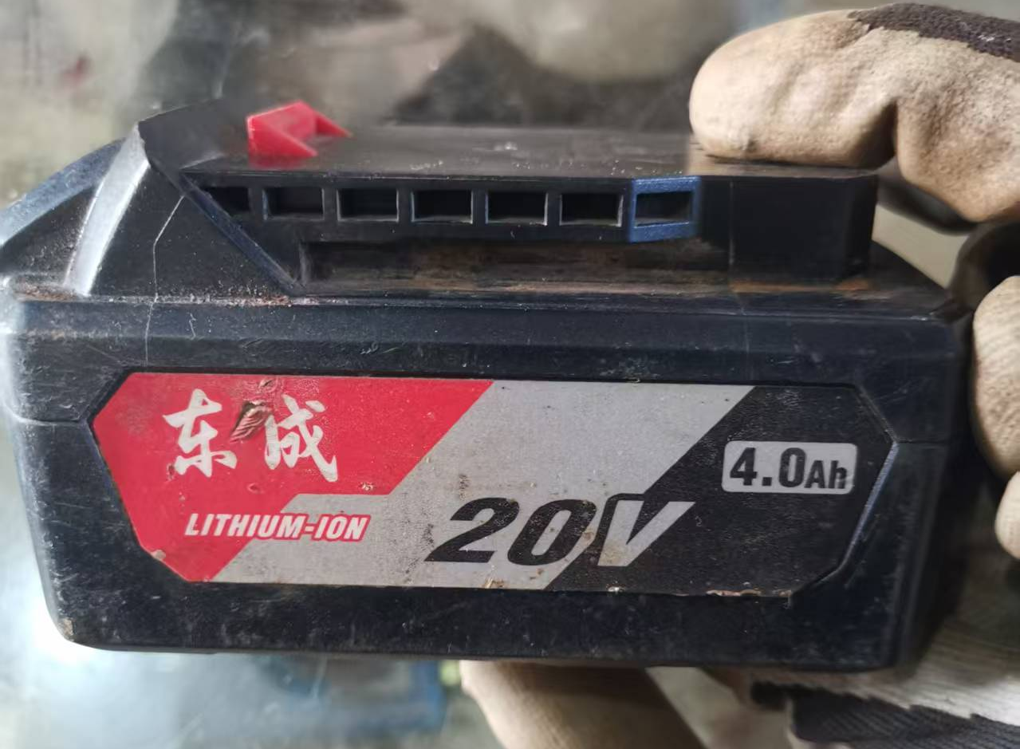
29 | 电工专用绝缘螺丝刀 | 一字 | 把 | 1 | 30 | 30 |  |  | 11月采购 | 盐钙 | 于广华 13812340612
30 | 电工专用绝缘螺丝刀 | 十字 | 把 | 1 | 30 | 30 |  |  | 11月采购
31 | 电工胶布 | 耐温耐麿 | 卷 | 10 | 5 | 50 |  |  | 11月采购
32 | 黄油 | 250g | 盒 | 1 | 50 | 50 |  |  | 11月采购
33 | 高温脂 | 250g | 盒 | 2 | 30 | 60 |  |  | 11月采购
34 | 东成原装锂电池 | 20v4.0 | 个 | 1 | 200 | 200 |  |  | 附照片、11月采购
36 | 3.2焊条 |  | 包 | 2 | 40 | 80 |  |  | 市政班组 | 翔立 | 刘金刚 13851269436
37 | 割据 | G01—30(甲烷专用) | 把 | 1 | 100 | 100 |  |  | 市政班组
38 | 切割片 | 100片 | 盒 | 2 | 80 | 160 |  |  | 市政班组
39 | 五孔插座 | 2十3 | 个 | 5 | 15 | 75 |  |  | 市政班组
40 | 四孔插座 | 2十2 | 个 | 10 | 12 | 120 |  |  | 市政班组
41 | 铜芯护套线 | 2*1.5 | 米 | 300 | 4 | 1200 |  |  | 路灯班组
42 | 铜芯护套线 | 2*2.5 | 米 | 300 | 6.4 | 1920 |  |  | 路灯班组
87 | 角磨机切割片 | 100# | 盒 | 3 | 50 | 150 |  |  | 维修(维修项目部） |  | 钱士好 13815659456
88 | 升料带 |  | 盘 | 20 | 3 | 60 |  |  | 维修(维修项目部）
89 | 黄铜棒 | 直径5CM，长50CM | 根 | 1 | 850 | 850 |  |  | 维修(维修项目部）
90 | 黄铜棒 | 直径2CM，长100CM | 根 | 1 | 240 | 240 |  |  | 维修(维修项目部）
91 | 焊锡丝 |  | 盘 | 1 | 60 | 60 |  |  | 维修(维修项目部）
92 | 松香 |  | 盒 | 1 | 20 | 20 |  |  | 维修(维修项目部）
93 | 游标卡尺 |  | 把 | 1 | 160 | 160 |  |  | 维修(维修项目部）
94 | 除锈剂 |  | 箱 | 1 | 450 | 450 |  |  | 维修(维修项目部）
95 | 洗手沙 |  | 箱 | 2 | 30 | 60 |  |  | 维修(维修项目部）
96 | 挂锁 | 50MM | 把 | 3 | 40 | 120 |  |  | 维修(维修项目部）
97 | 螺丝 | 8#*20 | 套 | 50 | 0.4 | 20 |  |  | 维修，强度8.8(维修项目部）
98 |  | 8#*30 | 套 | 50 | 0.4 | 20
99 |  | 8#*40 | 套 | 50 | 0.4 | 20
100 |  | 8#*50 | 套 | 50 | 0.5 | 30
101 |  | 10#*30 | 套 | 50 | 0.6 | 30
102 |  | 10#*40 | 套 | 50 | 0.6 | 30
103 |  | 10#*50 | 套 | 50 | 0.7 | 35
104 |  | 12#*40 | 套 | 50 | 1 | 50
105 |  | 12#*50 | 套 | 50 | 1 | 50
106 |  | 12#*60 | 套 | 50 | 1 | 50
150 | 万用表 | MF-47 | 块 | 1 | 50 | 50 |  |  | 维修(维修项目部）
151 | 万向轮 |  | 个 | 4 | 10 | 40 |  |  | 黄油枪上用(维修项目部）
152 | 橡胶一次性手套 |  | 盒 | 2 | 15 | 30 |  |  | 维修(维修项目部）
153 | 黄油 |  | 桶 | 2 | 200 | 400 |  |  | 维修(维修项目部）
154 | 起动电源 |  | 块 | 1 | 700 | 700 |  |  | 维修(维修项目部）
161 | 灯泡 | 40W | 个 | 4 | 30 | 120 |  |  | 绿地片区 孙银 13812340619 | 绿化
171 | 手锯 |  | 把 | 6 | 60 | 360 |  |  | 瑞马片区 张岩 15261315361
172 | 配电盒盖子 | pz30-15 | 个 | 3 | 40 | 120
173 | 塑料薄膜 |  | 卷 | 10 | 30 | 300
186 | 防寒膜 |  | 卷 | 150 | 50 | 7500 |  |  | 久和片区 金华 15150932788
188 | 防水手套 |  | 个 | 10 | 10 | 100
193 | 安全帽 |  | 个 | 10 | 30 | 300
202 | 石灰 |  | 袋 | 10 | 30 | 300
205 | 工作牌 |  | 个 | 80 | 1 | 80 |  |  | 工程部 金华 15150932788
211 | 花洒 |  | 套 | 1 | 650 | 650 |  |  | 水管维修 尤金 15366660107
212 | 热熔机 |  | 套 | 1 | 300 | 300
214 | 菜池水龙头 |  | 套 | 1 | 40 | 40
215 | 塑料扫把 |  | 把 | 15 | 20 | 300 |  |  | 环卫专用 | 大浦 | 杨卿 13775585522
216 | 自喷漆 | 天蓝色/235克 | 瓶 | 10 | 10 | 100
217 | 洗衣粉 | 800克 | 袋 | 2 | 15 | 30
218 | 一次性水杯 |  | 袋 | 2 | 10 | 20
219 | 扎带 | 灭火器扎带 | 捆 | 1 | 5 | 5
220 | 尼龙丝 |  | 盘 | 8 | 80 | 640
221 | 移动电源 | 12V&24V通用 | 个 | 1 | 550 | 550 |  |  | 车队
222 | 尿素 | 宇通专用 | 桶 | 10 | 32 | 320 |  |  | 车队
223 | 电工胶布 |  | 个 | 20 | 2 | 40 |  |  | 车队
224 | 休息点大门锁 |  | 把 | 15 | 1 | 15 |  |  | 花果山大道一班休息点用 | 环卫 | 王斌 15205136482
225 | 黄油枪 |  | 元 | 80 | 1 | 80 |  |  | 环卫公司垃圾清运车用
 |  |  |  |  |  | 27280

